TC-04
TC ID | Module | UC | Title | Type | Priority | Actor | Precondition | Test Steps | Expected Result | API / Tool | Status | Actual Result | Tester | Last Date Test | Note
TC-04 | Auth | UC-01 | Login รหัสผ่านผิด | API+UI | High | Guest | มีบัญชี admin | 1. กรอก admin / wrong-password 2. กดเข้าสู่ระบบ หรือ Bruno: Login (invalid) | HTTP 401; ข้อความ Invalid username or password; ไม่เข้าคลัง | POST /api/login · Bruno Login (invalid) | Pass | เตือนว่าบ้างอย่างไม่ถูก | RAM | 2026-07-28

ก่อน LOGIN
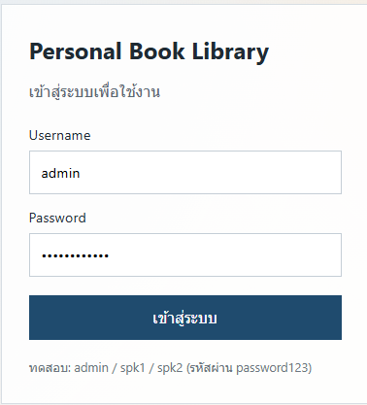

หลัง Login
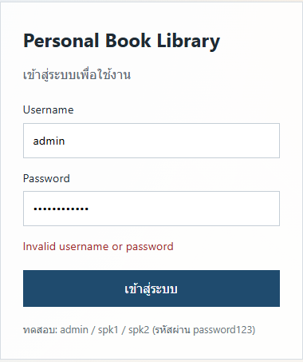

API

